Planilha1
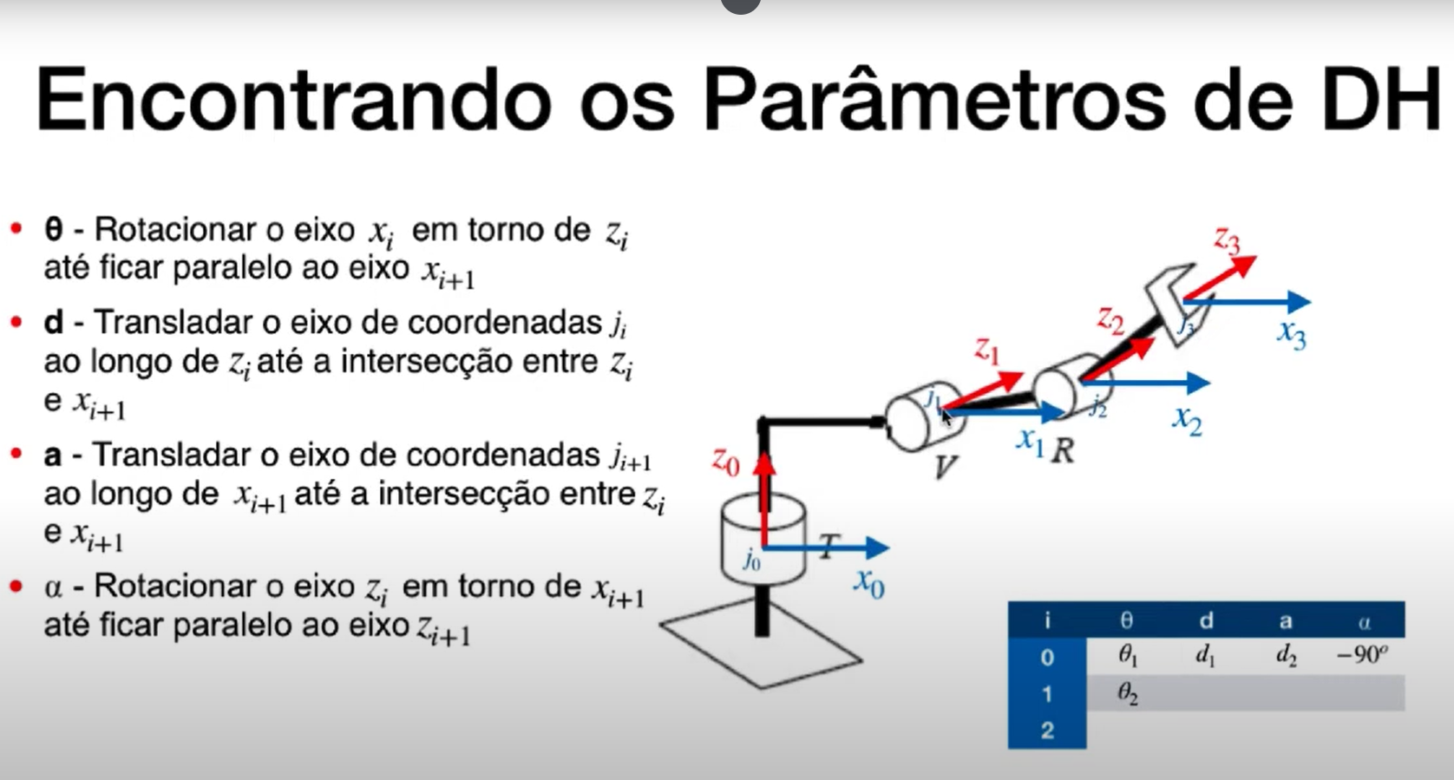
 | eixo Z |  | eixo X
i | θᵢ | dᵢ | aᵢ | α | Parâmetro | O que é? | Movimento associado
0 - 1 |  |  |  |  | θ (theta) | Ângulo de rotação em torno do eixo Z | Junta rotacional (variável)
1-2 |  |  |  |  | d | Deslocamento ao longo do eixo Z | Junta prismática (variável)
2-3 |  |  |  |  | a | Distância ao longo do eixo X | Fixo
3-4 |  |  |  |  | α (alfa) | Ângulo de torção em torno do eixo X | Fixo
4-5
5-6

